20171105-チケット申し込み書
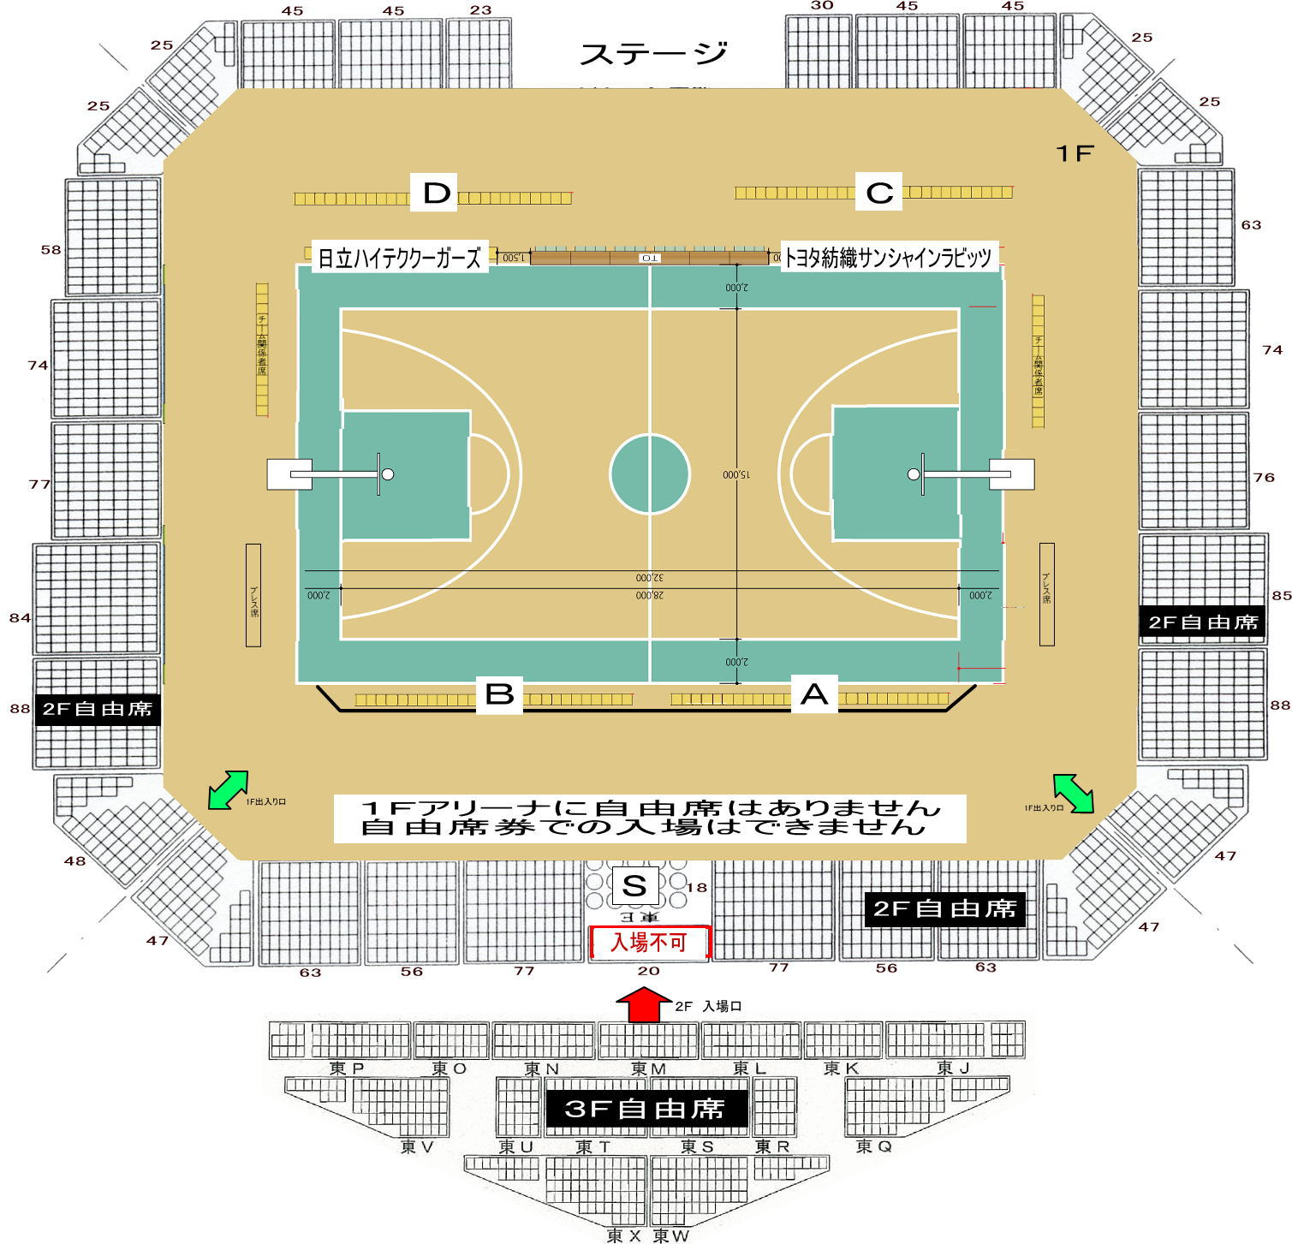
第１９回Ｗリーグ 秋田大会 ２０１７年１１月５日〔日〕 「トヨタ紡織サンシャインラビッツ ＶＳ 日立ハイテククーガーズ」
チケット申し込み用紙 （メール・FAX送信用） 下部、注意書きを必ずお読みください

観戦日 |  | 券 種 | 前売り価格 | 申込枚数 | 金額
2017-11-05 | 1 | 指定席Ｓ ロイヤルボックス | 5,000 |  | 0
2017-11-05 | 2 | 指定席Ａ コートサイド 「トヨタ紡織側」 | 4,000 |  | 0
2017-11-05 | 3 | 指定席Ｂ コートサイド 「日立ハイテク側」 | 4,000 |  | 0 |  |  |  | １１月１日（土）
2017-11-05 | 4 | 指定席Ｃ ベンチ後方 「トヨタ紡織側」 | 3,000 |  | 0
2017-11-05 | 5 | 指定席Ｄ ベンチ後方 「日立ハイテク側」 | 3,000 |  | 0
2017-11-05 | 6 | ２Ｆ自由席 大学・一般 | 2,000 |  | 0
2017-11-05 | 7 | ２Ｆ自由席 中・高校生 | 1,500 |  | 0
2017-11-05 | 8 | ２Ｆ自由席 小学生 | 1,000 |  | 0
0
※ ロイヤルボックス席を申し込まれた方(下記に、サイン希望選手の氏名を記入ください) |  |  |  |  | 0
 | トヨタ紡織 ⇒ |  |  |  | 0
 | 日立ハイテク ⇒ |  |  | 送料 | 100
合計購入金額 |  |  |  |  | 100

申込者氏名 | ：
郵便番号 | 〒
県名
郡市名
住所 | ：
住所２ 学校名など | ：
電話番号 | ☎ |  | 日中連絡のつく番号を記入してください
メールアドレス | ✉
返信用ＦＡＸ番号 | fax |  | 必ず送信できる番号を記入してください
チーム名 |  |  | 性別

 |  | 「必ずお読みください」 申込された時点で下記事項に同意したこととします。

 |  | ※ 指定席購入のお客様には、県立体育館「駐車券」を同封します。(1申込1枚)
 |  | 「駐車券につきましては、発行枚数が限られています。既定枚数に達した時点で終了といたしますので予めご了承ください。」
 |  | ※ 金額は、自動計算となっています。 |  |  |  |  | 指定席座席数
 |  | ※ 申込用紙が到着後、チケット購入案内をメールまたはFAXで返信します。 |  |  |  | 指定席Ｓ | ロイヤルボックス | 18
 |  | ※ 振込先は、購入案内に記載しています。（大変恐れ入りますが振込手数料はご負担下さい。） |  |  |  | 指定席Ａ | コートサイド 「ホーム側」 | 25
 |  | ※ 入金が確認でき次第、チケットを発送します。 |  |  |  | 指定席Ｂ | コートサイド 「アウェー側」 | 25
 |  | ※ 指定席はブロック指定となります。（ご入金の早い順に若い番号より割り当てます） |  |  |  | 指定席Ｃ | ベンチ後方 「ホーム側」 | 17
 |  | ※ 指定席につきましては、販売数量が限られていますので、ご希望に沿えない場合があります。 |  |  |  | 指定席Ｄ | ベンチｊ後方 「アウェー側」 | 17
 |  | ※ 自由席は、予定数量に達しました時点で販売終了と致します。
 |  | ※ チケット購入後の払い戻しはいかなる場合も行っていませんので、予めご了承ください。
 |  | ※ 申し込み案内着後、5日以内に振り込みが確認されない場合は取り消しとなりますのでご了承願います。
 |  | ※ 発送料金として１００円の負担をお願いします。

 |  | ※ メール送信の方へ ※ 本ファイルを、添付ファイルとして送信してください。 記入が終わりましたら、ファイルを保存(デスクトップ等に)して「下記アドレス」を クリック後メールソフトのアドレスバーより「挿入」をクリック、次に「ファイル」を クリックして先に保存したファイルを選択して送信してください。
 |  | 送信先メールアドレス | akita-basketball@ninus.ocn.ne.jp
 |  | ※ 送信先メールアドレスは、hpにも記載済みです。

 |  | ※ FAX送信の方へ 本ファイルへ、必要事項を記入のうえ下記へ送信してください。 「返信用FAX番号」を、忘れずに記入してください。 FAX番号： 018-874-7729

